Condicional toda fila
 |  |  |  |  |  |  | Objetivo: seleccionar todo el "renglón" de aquellos año de ingreso 2009

 | Nombre del Alumno | Nº de Legajo | DNI | Carrera | Año de Ingreso | Fecha | Pasos para hacer formato condicional en toda una fila:
 | Parrello, Javier | 200340587/9 | 51,345,678 | Contador Público | 2003 | 2020-07-19 | 1) | Seleccionar toda el area a aplicar el formato condicional o elegir "esta tabla" o aquel nombre asignado en tabla
 | Messi, Lionel | 200656336/2 | 15,879,555 | Abogacía | 2009 | 2020-06-04 | 2) | Ir a formato condicional, seleccionar nueva regla:
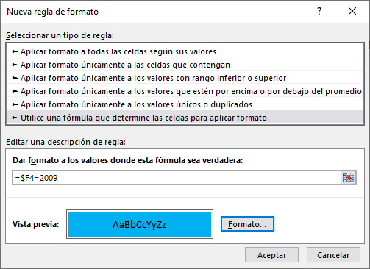
 | Batistuta, Gabriel Omar | 201945667/8 | 34,567,457 | Ingeniería | 2010 | 2020-06-03
 | Legrand, Mirta | 185667422/2 | 123 | Medicina | 1901 | 2020-09-07 | 3)
 | Tinelli, Marcelo Hugo | 200056539/9 | 10,657,233 | Arquitectura | 2000 | 2020-12-18
 | Gimenez Susana | 200956539/9 | 7,789,345 | Ingeniería | 2009 | 2020-10-07
 | Lopez, Gerardo | 201945667/8 | 14,567,890 | Medicina | 2003 | 2020-05-05
 | Cuadrado, Jorge | 198745678/5 | 34,567,789 | Arquitectura | 2009 | 2020-02-07

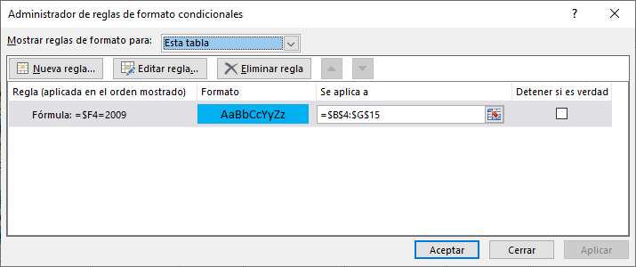
Ej de buscar en libro:------> |  | BOLSO
 |  |  |  |  |  |  | 4)

Quitar duplicados - tablas
Eliminar duplic | ND = Nota de Débito |  |  |  |  | ND = Nota de Débito
en tabla | NC = Nota de Crédito |  |  |  |  | NC = Nota de Crédito
 | FC = Factura |  |  |  |  | FC = Factura

Proveedor | Tipo | Punto de Venta | N° de comprobante | Importe | Proveedor | Tipo | Punto de Venta | N° de comprobante | Importe
Barbijos SA | ND | 0001 | 00000001 | $ 1,890 | Barbijos SA | ND | 0001 | 00000001 | $ 1,890
Barbijos SA | FC | 0001 | 00000002 | $ 8,000 | Barbijos SA | FC | 0001 | 00000002 | $ 8,000 | I
Barbijos SA | ND | 0001 | 00000002 | $ 2,145 | Barbijos SA | ND | 0001 | 00000002 | $ 2,145
Barbijos SA | FC | 0001 | 00000001 | $ 2,500 | Barbijos SA | FC | 0001 | 00000001 | $ 2,500 |  | II
Barbijos SA | FC | 0001 | 00000002 | $ 8,000 | Barbijos SA | FC | 0001 | 00000002 | $ 8,000 | I
Barbijos SA | NC | 0001 | 00000001 | $ 1,500 | Barbijos SA | NC | 0001 | 00000001 | $ 1,500
Barbijos SA | FC | 0001 | 00000001 | $ 2,500 | Barbijos SA | FC | 0001 | 00000001 | $ 2,500 |  | II
Barbijos SA | FC | 0001 | 00000004 | $ 9,702 | Barbijos SA | FC | 0001 | 00000004 | $ 9,702 |  |  |  | IV
Barbijos SA | FC | 0001 | 00000003 | $ 3,460 | Barbijos SA | FC | 0001 | 00000003 | $ 3,460
Barbijos SA | NC | 0001 | 00000002 | $ 500 | Barbijos SA | NC | 0001 | 00000002 | $ 500 |  |  | III
COVID-19 SAS | FC | 0001 | 00000001 | $ 4,444 | COVID-19 SAS | FC | 0001 | 00000001 | $ 4,444
Barbijos SA | ND | 0001 | 00000003 | $ 5,555 | Barbijos SA | ND | 0001 | 00000003 | $ 5,555 |  |  |  |  | V
COVID-19 SAS | ND | 0001 | 00000001 | $ 88,888 | COVID-19 SAS | ND | 0001 | 00000001 | $ 88,888
Barbijos SA | NC | 0001 | 00000003 | $ 100 | Barbijos SA | NC | 0001 | 00000003 | $ 100 |  |  |  |  |  | VI
COVID-19 SAS | NC | 0001 | 00000001 | $ 54,565 | COVID-19 SAS | NC | 0001 | 00000001 | $ 54,565
IFE SRL | FC | 0001 | 00000001 | $ 2,345 | IFE SRL | FC | 0001 | 00000001 | $ 2,345
Barbijos SA | FC | 0001 | 00000004 | $ 9,702 | Barbijos SA | FC | 0001 | 00000004 | $ 9,702 |  |  |  | IV
IFE SRL | ND | 0001 | 00000001 | $ 456 | IFE SRL | ND | 0001 | 00000001 | $ 456
IFE SRL | NC | 0001 | 00000001 | $ 3,456 | IFE SRL | NC | 0001 | 00000001 | $ 3,456
Barbijos SA | ND | 0001 | 00000003 | $ 5,555 | Barbijos SA | ND | 0001 | 00000003 | $ 5,555 |  |  |  |  | V
ATP SA | FC | 0001 | 00000001 | $ 2,425 | ATP SA | FC | 0001 | 00000001 | $ 2,425
Barbijos SA | NC | 0001 | 00000002 | $ 500 | Barbijos SA | NC | 0001 | 00000002 | $ 500 |  |  | III
Barbijos SA | NC | 0001 | 00000003 | $ 100 | Barbijos SA | NC | 0001 | 00000003 | $ 100 |  |  |  |  |  | VI
Cuarentena SRL | FC | 0001 | 00000001 | $ 34,363 | Cuarentena SRL | FC | 0001 | 00000001 | $ 34,363
Cuarentena SRL | ND | 0001 | 00000001 | $ 356 | Cuarentena SRL | ND | 0001 | 00000001 | $ 356
Barbijos SA | ND | 0001 | 00000004 | $ 890 | Barbijos SA | ND | 0001 | 00000004 | $ 890



Pasos:

Seleccionar toda la tabla;
Completar espacios en blanco si los hubiese
Ir a DATOS / Quitar duplicados;
Seleccionar criterios por columnas
Ordenar por: Proveedor, tipo y Nro de Comprobante

